Sheet1
提 案 書

クリーンギフトセット NXG-50A |  | 参考上代 | ¥5,000 | 販売価格
 |  | （税別） |  | （税別）
【JAN】 | 4570168130216
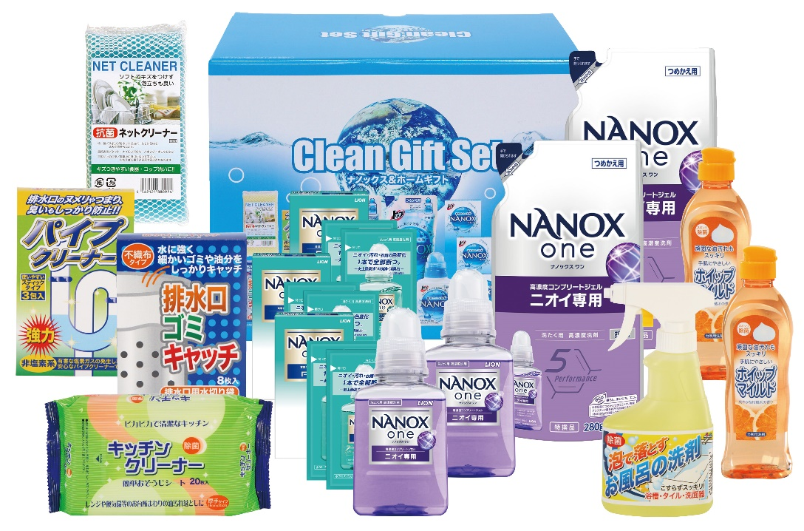 |  |  | 【商品番号】 NXG50A-70 【パッケージサイズ】 286×223×151mm・2997ｇ 【個装形態】 化粧箱入 【入数】 5 【セット内容】 ライオンナノックス（380g）×2・ライオンナノックス（280g詰替）×2・ライオンナノックス（10g×2包）×3・ホイップマイルド（台所洗剤・250ml）×2・お風呂の洗剤スプレー（300ml）×1・キッチンクリーナー（20P）×1・パイプクリーナー（3P）×1・排水口ゴミキャッチ（8P）×1・抗菌ネットクリーナー×1 【商品説明】 生活の必要品がボリューム満点のセットです 【備考】 14点セット 【生産国】 日本・中国

